木台記入例⇒
【木台】 |  |  |  |  |  |  | 見積 ・ 注文 |  |  |  |  |  | 依頼日：2023年4月1日

 |  | 室内機型番 |  |  |  |  |  |  | 数量 | ゴム | 高さ (標準80㎜) |  | 納期 | 備考
 | 1 | PSRP-112KA12 |  |  |  |  |  |  | 1 | 無し | 標準 80ｍｍ |  | 1/10まで | 固定金具
 | 2 | FVP112DB |  |  |  |  |  |  | 2 | 全P | H200 |  | 1/15まで
 | 3
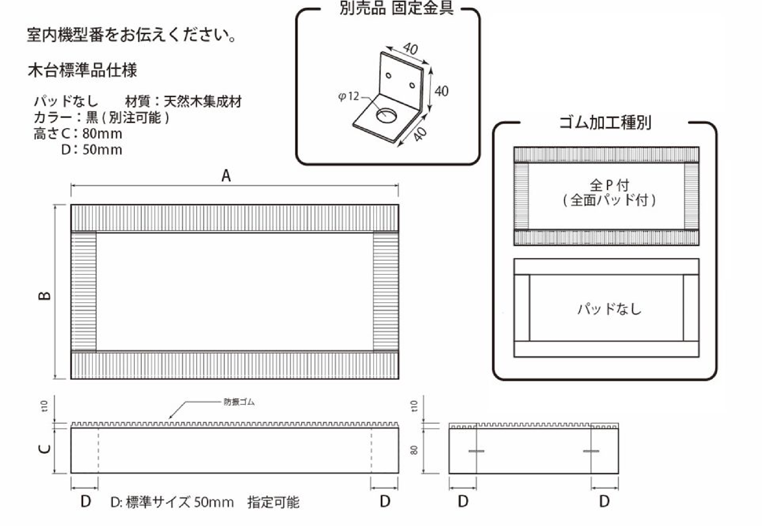
【お問い合わせ】
靜甲㈱商事事業部 商品営業部 産業機器課
Email：sanki.cc@seiko-co.com
FAX（054）366-1211 TEL（054）366-4000

 | ●オーダーサイズ
 |  | A |  | B |  | C(高さ） |  |  | D | ゴム | カラー・備考
 | 1 | 1,290 |  | 500 |  | 80 |  |  | 50 | 全P | 黒
 | 2 | 2,000 |  | 1,000 |  | 200 |  |  | 100 | 全P | 白
 | 送り先 |  |  |  |  |  |  |  |  | ご注文会社名（必ず記入お願いします）
 | 住 所 |  | 〒〇〇〇-〇〇〇〇 ○○県○○市○○1-1 |  |  |  |  |  |  | 御社名

 |  |  |  |  |  |  |  |  |  | ご担当者
 | 名 称 |  | ○○〇〇〇設備株式会社 ○○様 |  |  |  |  |  |  | 住 所 | 〒
 | ご担当者
 | T E L |  | 〇〇〇-〇〇〇-〇〇〇〇
 | 件名 送り状 記載内容 |  | 件名：〇〇〇病院入替工事分 |  |  |  |  |  |  | T E L
 |  |  |  |  |  |  |  |  |  | F A X
 |  |  |  |  |  |  | 以 下 弊 社 使 用 欄

 | ご回答 |  | 見積受付日 |  | 年 月 日
 | 金 額 |  |  |  |  |  | 基本送料込 |  |  | ●見積番号
 |  |  |  |  |  |  | （消費税別） |  |  | ●見積有効期限 |  | 年 月 日

 | . | ＠ |  |  | × |  | 枚 | ＝ |  | ●納期（受注後）
 | . | ＠ |  |  | × |  | 枚 | ＝ |  | 靜甲㈱商事事業部 商品営業部 産業機器課 TEL（054）366-4000 FAX（054）366-1211
 | . | ＠ |  |  | × |  | 枚 | ＝
 | 指定色料￥5,000(10枚毎) |  |  |  | × |  | セット | ＝
 | ※工事現場直送の場合は、別途送料5,000円かかります。
 | ※受注後のキャンセル・返品は不可となります。

●木台
【木台】 |  |  |  |  |  |  | 見積 ・ 注文 |  |  |  |  |  | 依頼日： 年 月 日

 |  | 室内機型番 |  |  |  |  |  |  | 数量 | ゴム | 高さ (標準80㎜) |  | 納期 | 備考
 | 1
 | 2
 | 3
【お問い合わせ】
靜甲㈱商事事業部 商品営業部 産業機器課
Email：sanki.cc@seiko-co.com
FAX（054）366-1211 TEL（054）366-4000

 | ●オーダーサイズ
 |  | A |  | B |  | C(高さ） |  |  | D | ゴム | カラー・備考
 | 1
 | 2
 | 送り先 |  |  |  |  |  |  |  |  | ご注文会社名（必ず記入お願いします）
 | 住 所 |  | 〒 |  |  |  |  |  |  | 御社名

 |  |  |  |  |  |  |  |  |  | ご担当者
 | 名 称 |  |  |  |  |  |  |  |  | 住 所 | 〒
 | ご担当者
 | T E L
 | 件名 送り状 記載内容 |  |  |  |  |  |  |  |  | T E L
 |  |  |  |  |  |  |  |  |  | F A X
 |  |  |  |  |  |  | 以 下 弊 社 使 用 欄

 | ご回答 |  | 見積受付日 |  | 年 月 日
 | 金 額 |  |  |  |  |  | 基本送料込 |  |  | ●見積番号
 |  |  |  |  |  |  | （消費税別） |  |  | ●見積有効期限 |  | 年 月 日

 | . | ＠ |  |  | × |  | 枚 | ＝ |  | ●納期（受注後）
 | . | ＠ |  |  | × |  | 枚 | ＝ |  | 靜甲㈱商事事業部 商品営業部 産業機器課 TEL（054）366-4000 FAX（054）366-1211
 | . | ＠ |  |  | × |  | 枚 | ＝
 | 指定色料￥5,000(10枚毎) |  |  |  | × |  | セット | ＝
 | ※工事現場直送の場合は、別途送料5,000円かかります。
 | ※受注後のキャンセル・返品は不可となります。

